计划日历
2022

 | 星期一/Mon | 星期二/Tue | 星期三/Wed | 星期四/Thu | 星期五/Fri | 星期六/Sat | 星期日/Sun
 | 2022-01-31 | 2022-02-01 | 2022-02-02 | 2022-02-03 | 2022-02-04 | 2022-02-05 | 2022-02-06
2月 February |  | 计划事项_1 计划事项_2 计划事项_3 |  |  |  | 计划事项_1 计划事项_2 计划事项_3
 | 2022-02-07 | 2022-02-08 | 2022-02-09 | 2022-02-10 | 2022-02-11 | 2022-02-12 | 2022-02-13

今日日期 | 2022-02-14 | 2022-02-15 | 2022-02-16 | 2022-02-17 | 2022-02-18 | 2022-02-19 | 2022-02-20
02月22日 星期二 |  |  |  | 计划事项_1 计划事项_2 计划事项_3 |  |  | 计划事项_1 计划事项_2 计划事项_3
 | 2022-02-21 | 2022-02-22 | 2022-02-23 | 2022-02-24 | 2022-02-25 | 2022-02-26 | 2022-02-27
 | 计划事项_1 计划事项_2 计划事项_3 | 计划事项_1 计划事项_2 计划事项_3 | 计划事项_1 计划事项_2 计划事项_3 | 计划事项_1 计划事项_2 计划事项_3 | 计划事项_1 计划事项_2 计划事项_3 | 计划事项_1 计划事项_2 计划事项_3 | 计划事项_1 计划事项_2 计划事项_3
今日待办计划 | 2022-02-28 | 2022-03-01 | 2022-03-02 | 2022-03-03 | 2022-03-04 | 2022-03-05 | 2022-03-06
计划事项_1 计划事项_2 计划事项_3 | 计划事项_1 计划事项_2 计划事项_3 | 计划事项_1 计划事项_2 计划事项_3
 | 2022-03-07 | 2022-03-08 | 2022-03-09 | 2022-03-10 | 2022-03-11 | 2022-03-12 | 2022-03-13

使用说明
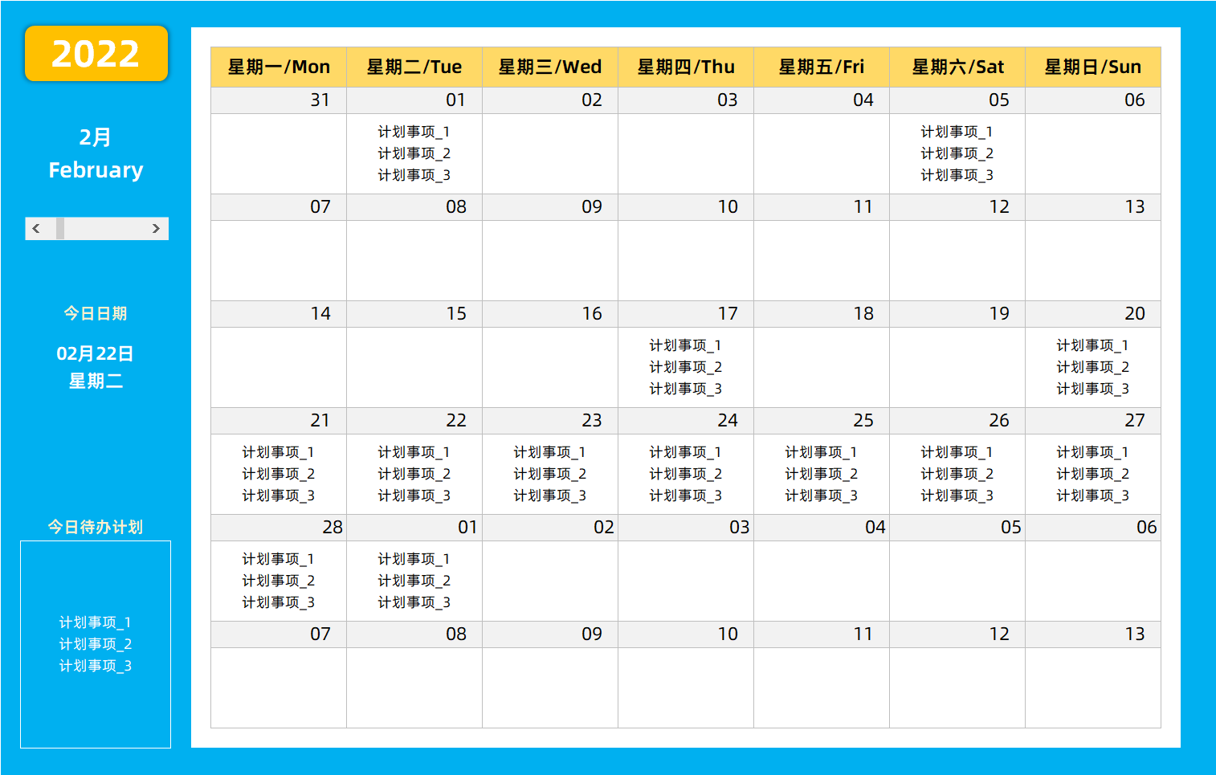
稻壳儿表格模板使用说明
（本页为说明页，用户使用模板时可删除本页内容）

01
基础操作指南
中文｜字体名称
中文｜字体名称
阿里巴巴普惠体 2.0 55 Regular
02
字体说明

· 如何撤销工作表保护？
1、选中对应工作表。
2、点击：「审阅---撤销工作表」保护。

· 如何增加行数？
1、选中最后一行，鼠标放在选中区域右下角。
2、当鼠标箭头变成黑色十字形时，点击鼠标左键下拉即可。



· 表格使用说明
1、进入《计划明细》表格中，填写对应日期，及当日的重要待办工作事项；
2、进入《计划日历》表格中，表格自动更新对应日期的计划事项，点击月份下方的滚动条，可切换月份，查看计划安排；
3、日历表格自动公式更新；
【说明】
模板中使用的字体仅限于个人学习、研究或欣赏目的使用，如需商用请您自行向版权方购买、获取商用版权。

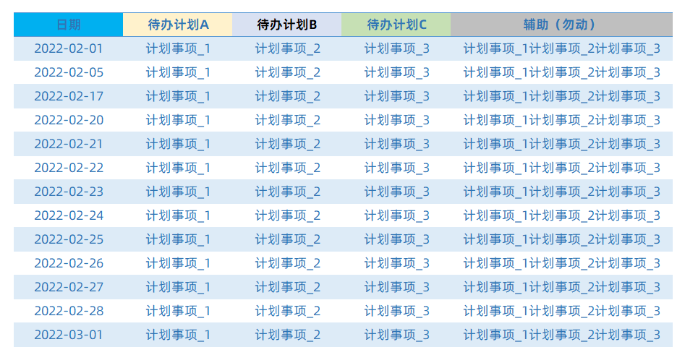
03
素材说明
无

